Баг-репорты
№ | Title |  | Precondition | Steps to reproduce | Actual result | Expected result | Attachments
1 | Заголовок формы обратной связи не соответствует ТЗ |  | Открыта страница https://test-stand.gb.ru/seminar_stands/CakeLand-main/contact.html | Визуальное сравнение названия | Заголовок "Свяжитесь С Нами" | Заголовок "Форма обратной связи" | 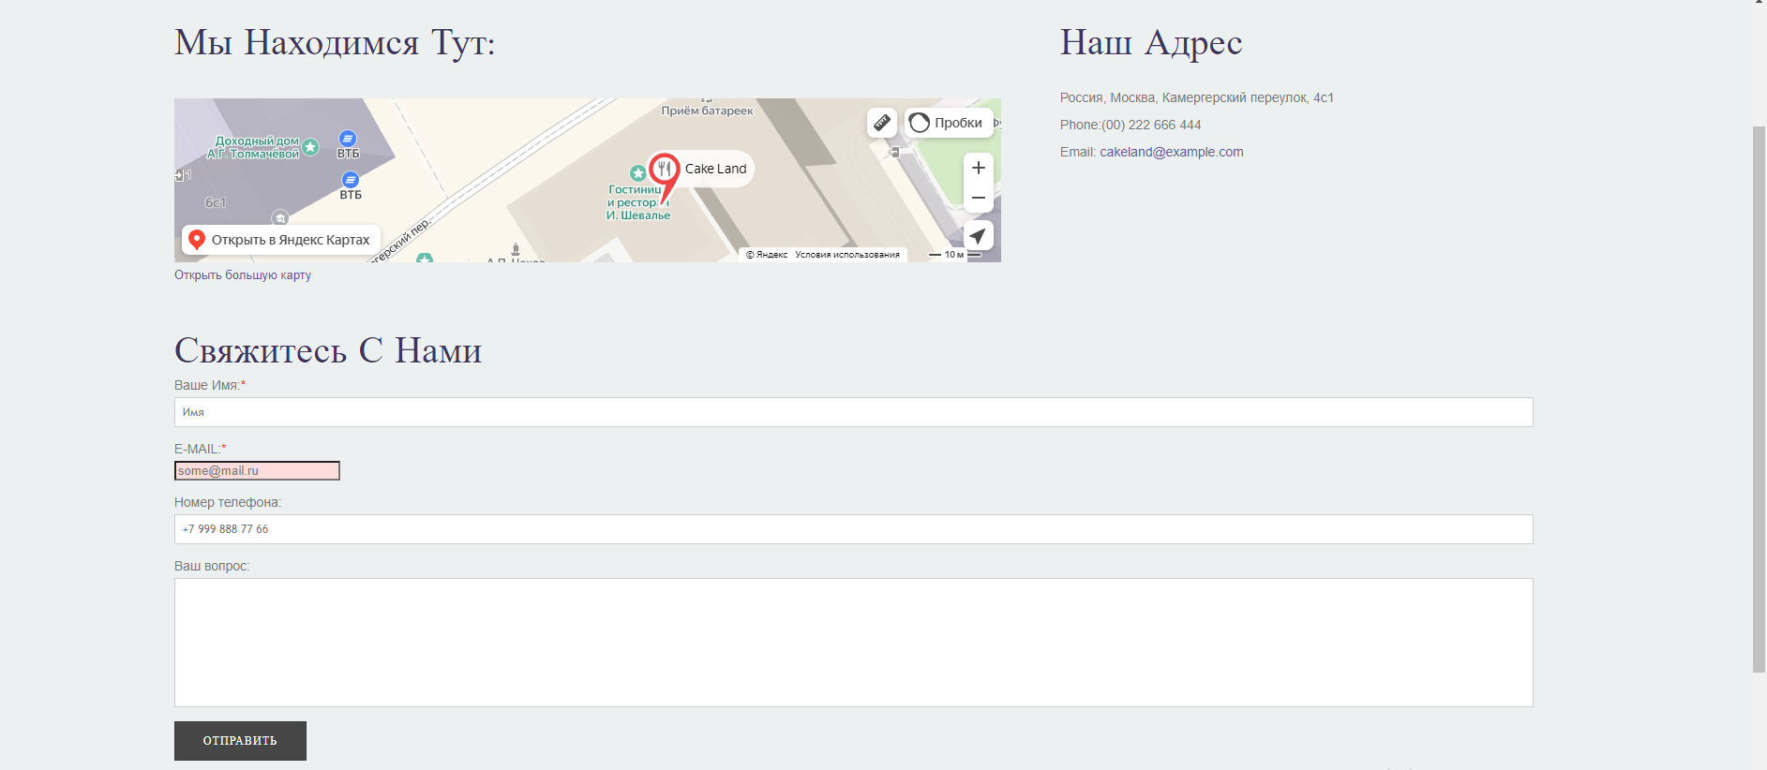

 | Severity | trivial | Environment
 | Status | open | Windows 10 Pro, версия 22H2, Chrome 124.0.6367.119 (64 бит)
№ | Title |  | Precondition | Steps to reproduce | Actual result | Expected result | Attachments
2 | В поле "Сообщение" не указан тип (при просмотре через DevTools) |  | Открыта страница https://test-stand.gb.ru/seminar_stands/CakeLand-main/contact.html | 1. Открыть DevTools клавишей F12 | Не указан никакой тип. Он в принципе отсутствует, как параметр. | Должен присутствовать пункт type="text" | 
 |  |  |  | 2. Нажать на "Выбрать элемент на странице"
 |  |  |  | 3. Выбрать поле "Сообщение", кликнув по нему.
 | Severity | major | Environment | 4. Посмотреть в DevTools на наличие пункта "type"
 | Status | open | Windows 10 Pro, версия 22H2, Chrome 124.0.6367.119 (64 бит)
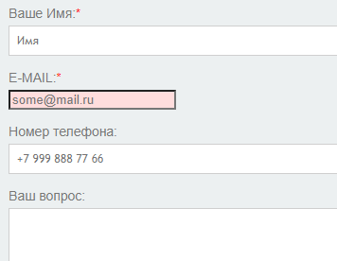
№ | Title |  | Precondition | Steps to reproduce | Actual result | Expected result | Attachments
3 | Поле "Номер телефона" в форме обратной связи не является обязательным |  | Открыта страница https://test-stand.gb.ru/seminar_stands/CakeLand-main/contact.html | 1. Визуально определить наличие отметок обязательности | Нет звёздочки обязательного поля, а также не высвечивается никаких сообщений | Должна быть отметка (Звёздочка) возле поля, а также при вводе невалидных данных должно появляться сообщение "Заполните поле"
 |  |  |  | 2. Не заполнять поле "Номер телефона"
 |  |  |  | 3. Сделать отправку формы с пустым полем кликом по кнопке отправить
 | Severity | critical | Environment
 | Status | open | Windows 10 Pro, версия 22H2, Chrome 124.0.6367.119 (64 бит)
№ | Title |  | Precondition | Steps to reproduce | Actual result | Expected result | Attachments
4 | Поле "Сообщение" в форме обратной связи не является обязательным |  | Открыта страница https://test-stand.gb.ru/seminar_stands/CakeLand-main/contact.html | 1. Визуально определить наличие отметок обязательности | Нет звёздочки обязательного поля, а также не высвечивается никаких сообщений | Должна быть отметка (Звёздочка) возле поля, а также при вводе невалидных данных должно появляться сообщение "Заполните поле"
 |  |  |  | 2. Не заполнять поле "Сообщение"
 |  |  |  | 3. Сделать отправку формы с пустым полем кликом по кнопке отправить
 | Severity | critical | Environment
 | Status | open | Windows 10 Pro, версия 22H2, Chrome 124.0.6367.119 (64 бит)
№ | Title |  | Precondition | Steps to reproduce | Actual result | Expected result | Attachments
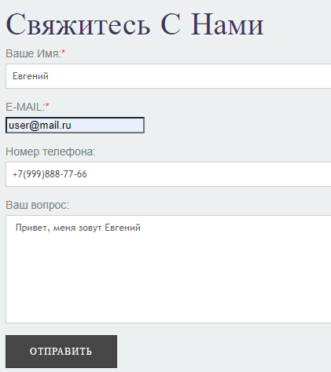
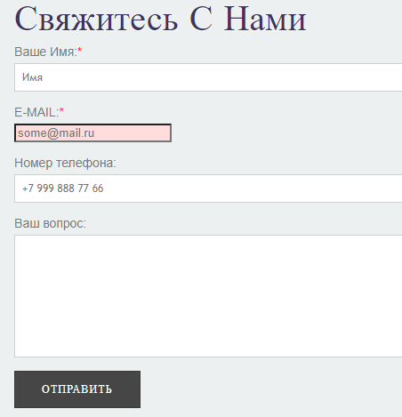
5 | Не происходит отправка данных при полном валидном заполнении всех полей |  | Открыта страница https://test-stand.gb.ru/seminar_stands/CakeLand-main/contact.html | 1. Заполнить все поля валидными данными | Происходит возврат на эту же страницу (введенные ранее данные стираются из всех полей) никаких сообщений не появляется. | Выполняется проверка на клиенте и далее отправляются данные. При успешно отправленном сообщении отображается успешное сообщение "Ваше сообщение отправлено".
 |  |  |  | 2. Сделать отправку формы с полностью заполненными полями валидными данными.

 | Severity | blocked | Environment
 | Status | open | Windows 10 Pro, версия 22H2, Chrome 124.0.6367.119 (64 бит)
№ | Title |  | Precondition | Steps to reproduce | Actual result | Expected result | Attachments
6 | Не происходит отправка данных при валидном заполнении всех обязательных полей, как указано в форме. |  | Открыта страница https://test-stand.gb.ru/seminar_stands/CakeLand-main/contact.html | 1. Заполнить все поля, которые обозначены обязательными в форме | Происходит возврат на эту же страницу (введенные ранее данные стираются из всех полей) никаких сообщений не появляется. | Выполняется проверка на клиенте и далее отправляются данные. При успешно отправленном сообщении отображается успешное сообщение "Ваше сообщение отправлено".
 |  |  |  | 2. Сделать отправку формы с заполненными обязательными полями валидными данными.

 | Severity | blocked | Environment
 | Status | open | Windows 10 Pro, версия 22H2, Chrome 124.0.6367.119 (64 бит)
№ | Title |  | Precondition | Steps to reproduce | Actual result | Expected result | Attachments
7 | Поле "Имя" позволяет вводить 26 и более символов. |  | Открыта страница https://test-stand.gb.ru/seminar_stands/CakeLand-main/contact.html | 1. Заполнить поле "Имя" 26 и более символами | Поле "Имя" позволяет вводить 26 и более символов. И не выдаёт никаких ошибок. | Поле "Имя" не должно позволять вводить более 25 символов. В противном случае, оно должно выдавать ошибку "Неверный формат".

 | Severity | minor | Environment
 | Status | open | Windows 10 Pro, версия 22H2, Chrome 124.0.6367.119 (64 бит)
№ | Title |  | Precondition | Steps to reproduce | Actual result | Expected result | Attachments
8 | Поле "Имя" позволяется вводить любые символы, включая запрещенные. |  | Открыта страница https://test-stand.gb.ru/seminar_stands/CakeLand-main/contact.html | 1. Заполнить поле "Имя" любыми символами, включая цифры, знаки препинания и т.д. | Поле "Имя" позволяет вводить любые символы. И не выдаёт никаких ошибок. | Поле "Имя" не должно позволять вводить любые иные символы, кроме латиницы и кириллицы. В противном случае, оно должно выдавать ошибку "Неверный формат".

 | Severity | major | Environment
 | Status | open | Windows 10 Pro, версия 22H2, Chrome 124.0.6367.119 (64 бит)
№ | Title |  | Precondition | Steps to reproduce | Actual result | Expected result | Attachments
9 | Поле "Номер телефона" позволяет вводить любое кол-во символов меньше 10. |  | Открыта страница https://test-stand.gb.ru/seminar_stands/CakeLand-main/contact.html | 1. Заполнить поле "Номер телефона" любым кол-вом символов от 1 до 9 включительно | Поле "Номер телефона" позволяет вводить любое количество символов меньше 10. И не выдает никаких ошибок. | Поле "Номер телефона" не должно давать вводить кол-во символов меньше 10 и выдавать ошибку "Неверный формат"

 | Severity | critical | Environment
 | Status | open | Windows 10 Pro, версия 22H2, Chrome 124.0.6367.119 (64 бит)
№ | Title |  | Precondition | Steps to reproduce | Actual result | Expected result | Attachments
10 | Поле "Номер телефона" позволяет вводить любое кол-во символов больше 19. |  | Открыта страница https://test-stand.gb.ru/seminar_stands/CakeLand-main/contact.html | 1. Заполнить поле "Номер телефона" любым кол-вом символов от 20 и более. | Поле "Номер телефона" позволяет вводить любое количество символов больше 19. И не выдаёт никаких ошибок. | Поле "Номер телефона" не должно давать вводить кол-во символов больше 19 и выдавать ошибку "Неверный формат"

 | Severity | critical | Environment
 | Status | open | Windows 10 Pro, версия 22H2, Chrome 124.0.6367.119 (64 бит)
№ | Title |  | Precondition | Steps to reproduce | Actual result | Expected result | Attachments
11 | Поле "Номер телефона" можно заполнить абсолютно любыми символами. |  | Открыта страница https://test-stand.gb.ru/seminar_stands/CakeLand-main/contact.html | 1. Заполнить поле "Номер телефона" как хочется любыми символами. | Поле "Номер телефона" позволяет вводить сколько угодно и какие угодно символы, включая запрещенные. При этом не выдавая никакой ошибки. | Поле "Номер телефона" не должно давать вводить запрещённые символы, кроме цифр, тире, плюс, открывающейся скобки и закрывающейся скобки. В противном случае должна выдаваться ошибка "Неверный формат"

 | Severity | critical | Environment
 | Status | open | Windows 10 Pro, версия 22H2, Chrome 124.0.6367.119 (64 бит)
№ | Title |  | Precondition | Steps to reproduce | Actual result | Expected result | Attachments
12 | Поле "Сообщение" можно заполнить 251 и более символами. |  | Открыта страница https://test-stand.gb.ru/seminar_stands/CakeLand-main/contact.html | 1. Заполнить поле "Сообщение" 251 и более символами. | Поле "Сообщение" позволяет вводить 251 и более символ. При этом не выводится никаких ошибок и сообщений. | Поле "Сообщение" не должно давать вводить более 250 символов. В противном случае должно выводиться сообщение "Неверный формат".

 | Severity | minor | Environment
 | Status | open | Windows 10 Pro, версия 22H2, Chrome 124.0.6367.119 (64 бит)

